Cloud
Проект |  |  |  | Регистрация доменов
Дата составления |  |  |  | 2024-05-10
Версия продукта |  |  |  | 1.0.0
Автор |  |  |  | Пинчук Дмитрий Андреевич
Окружение |  |  |  | Windows 10 Pro v. 22H2 Google Chrome v.122.0.6261.129
Номер бага | Статус бага | Severity | Модуль | Преусловия (для всех проверок актульно сперва зайти на сайт https://site.domain.ru/) | Заголовок | Шаги воспроизведения | Ожидаемый результат | Результат | Приложение
1 | Новый | S3 | Главная страница |  | Верстка не адаптивна | 1. Пролистить экран вниз сайта 2. Изменить разрешение крана до 989px по горзонтали 3. Обратить внимание на надпись "Регистрация освобождающихся доменов" | Верстка адаптивна | Верстка не адаптивна, надписи наезжают друг на друга | 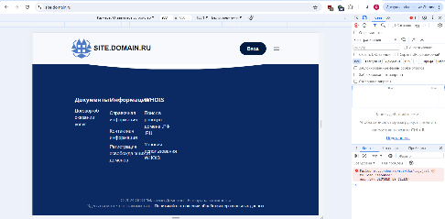
2 | Новый | S4 | Новости | Зайти в раздел "Новости" | Гиперссылка на документы отсутствует | 1. Кликнуть на любую из имеющихся новостей 2. Удебиться, что гиперссылка на документ отсутствует | Имеется гиперссылка | Гиперссылка на документ отсутствует, адрес документа приходится копировать вручную | 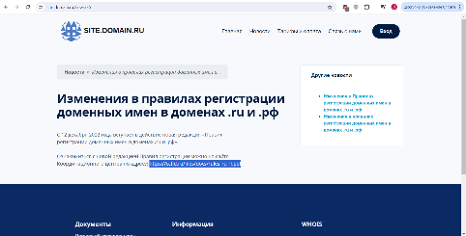
3 | Новый | S3 | Связь с нами | Зайти в раздел "Связь с нами" | Нет валидации полей: имя, телефон | 1.Ввести в поля имя и телефон "# %^7-@'">" 2. Остальные обязательные поля заполнить согласно требованиям | Имеется валидация полей имя и телефон. При неверном заполнении этих полей всплывает сообщение о неверном заполнении форм. | Валидация полей отсутствует, сообщение отправлено пользователю с именем и телефоном со значениями "# %^7-@'">" | 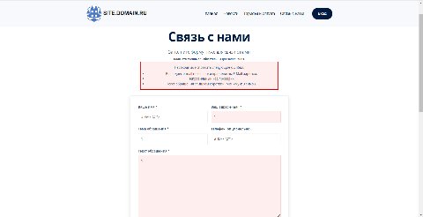
4 | Новый | S2 | Регистрация |  | На сайте отсутствует регистрация | 1. Прокликать имеющиеся вкладки меню 2. Обратиться внимание, что кнопка регистрации отсутствует | Имеется кнопка регистрации пользователя | Регистрация пользователя недоступна, хотя имеется кнопка входа в личный кабинет по логину и пароля | 